Sheet1
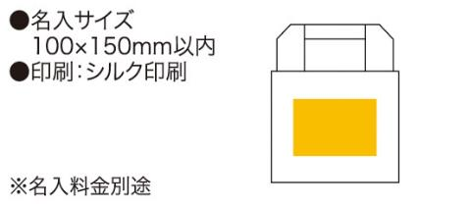
提 案 書

コレット 保冷温ランチバッグ |  | 参考上代 | ¥280 | 販売価格
 |  | （税別） |  | （税別）
【JAN】 | 4562121885592
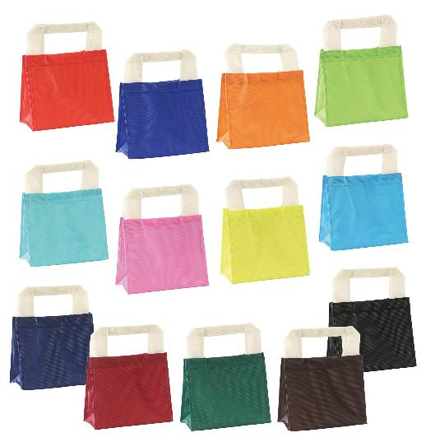 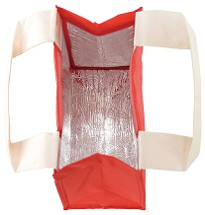 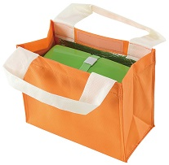 |  |  | 【商品番号】 6892-6904 【本体サイズ】 230×115×190mm・35ｇ 【パッケージサイズ】 240×200×25mm・39ｇ 【個装形態】 ポリ袋入 【色・柄】 レッド・ブルー・オレンジ・ライトグリーン・スカイブルー・ピンク・イエロー・エメラルドグリーン・ネイビー・ワイン・グリーン・ブラウン・ブラック（色指定可） 【材質】 不織布・アルミ蒸着フィルム 【入数】 120 【商品説明】 アルミ蒸着フィルムと面ファスナーで保温にも保冷にも両方使えるランチバッグ 【生産国】 中国

